はじめに
1. 本ファイルの目的

 | 本補助金の応募申請では、事業計画関連の申請内容を以下4種類のファイル(応募申請画面インポート用フォーマット)に記入していただきます。

 | 本ファイルは「補助対象予定経費・資金調達表」の情報を記入いただくフォーマットとなります。

 | ※ | 補助事業計画に関する申請内容は、事務局指定のフォーマットに入力のうえ、電子申請システムの応募申請画面にアップロードする方式としています。
 |  | 応募申請時に使用する上記フォーマットは、応募申請受付開始に合わせて、本補助金ホームページに掲載予定です。

 | ※ | 「補助事業計画検討用フォーマット」は、事前に申請項目を確認し、補助事業計画の内容を検討するためのフォーマットとなります。
 |  | 応募申請時には、「応募申請画面インポート用フォーマット」に転記し、応募申請画面にアップロードする必要がありますので、ご留意ください。
 |  | 「補助事業計画検討用フォーマット」は、応募申請画面にアップロードすることはできません。

 |  | ➊ 応募申請画面インポート用フォーマット(事業計画)
 |  | ・ | 会社概要、経営戦略及び補助事業計画を入力するフォーマットです。

 |  | ❷ 応募申請画面インポート用フォーマット(財務情報・収益計画)
 |  | ・ | 直近の貸借対照表・損益計算書の内容及び本補助金の要件を満たす収益計画を入力するフォーマットです。

 |  | ❸ 応募申請画面インポート用フォーマット(資金調達表・補助対象予定経費)
 |  | ・ | 補助事業の実施にあたり見込まれる補助対象経費の具体的な内容及び金額、必要な資金の調達方法及び金額等を入力するフォーマットです。

 |  | ❹ 応募申請画面インポート用フォーマット(スケジュール(補助事業実施期間/事業計画期間)
 |  | ・ | 補助事業実施期間及び事業計画期間の補助事業の実施スケジュールを入力するフォーマットです。

2. 各シートの概要

 | シート名 |  |  |  |  | 主な内容・役割
 | はじめに |  |  |  |  | (※本シート) 本ファイルの目的、各シートの入力方法等について説明しています。
 | 補助対象予定経費 |  |  |  |  | 補助事業の実施にあたり見込まれる補助対象経費について、費目ごとに具体的な内容・金額等を整理して入力します。
 | 資金調達表 |  |  |  |  | 補助事業の実施に必要な資金について、調達方法ごとに金額等を整理して入力します。
 | 【解説】 補助対象予定経費 |  |  |  |  | 各項目や自動計算の対象項目について解説しています。
 | 【解説】 資金調達表 |  |  |  |  | 各項目や自動計算の対象項目について解説しています。

3. 本ファイルの利用方法

 | 凡例

 |  |  |  |  | ：要入力(黒太枠で囲われているセルに値を入力してください)

 |  |  |  |  | ：入力不要(入力内容に応じ、不要な項目はグレーアウトされます)

 |  | XXXX |  |  | ：入力不可(関数で自動入力されます)

 | ① 「補助対象予定経費」シートの入力

 |  | ❶ | 該当する「補助対象事業枠」(D2)をプルダウンから選択してください。
 |  |  | ・ | 電子申請システムの応募申請画面で選択した内容と一致していることをご確認ください。

 |  | ❷ | 「従業員数」(D3)を入力してください。
 |  |  | ・ | 電子申請システムの応募申請画面で選択した内容と一致していることをご確認ください。

 |  | ❸ | 該当する「対象事業者の選択」(D5)をプルダウンから選択してください。
 |  |  | ・ | 電子申請システムの応募申請画面で選択した内容と一致していることをご確認ください。

 |  | ❹ | 該当する「賃上げ特例要件適用有無」(D6)をプルダウンから選択してください。
 |  |  | ・ | 電子申請システムの応募申請画面で選択した内容と一致していることをご確認ください。

 |  | ❺ | 該当する「地域別最低賃金引上げ特例要件適用有無」(D7)をプルダウンから選択してください。
 |  |  | ・ | 電子申請システムの応募申請画面で選択した内容と一致していることをご確認ください。

 |  | ➏ | 「事業計画期間1年当たりの補助事業で新たに製造等する製品等の売上高見込み額(税抜き)(円)」(D8)を入力してください。
 |  |  | ・ | 計上されている「広告宣伝・販売促進費」が補助上限額の範囲内であるか判断するために使用します。
 |  |  | ・ | 応募申請画面インポート用フォーマット(財務情報・収益計画)の「事業計画期間1年あたりの補助事業で新たに製造等する
 |  |  |  | 製品等の売上高見込み額(税抜)」(Q18)の金額と同じ金額を入力してください。

 |  |  |  | ＜財務情報・収益計画イメージ＞ |  |  | ＜補助対象予定経費イメージ＞
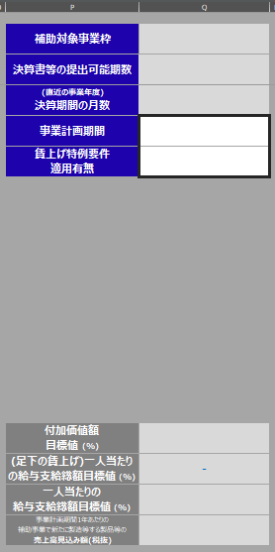
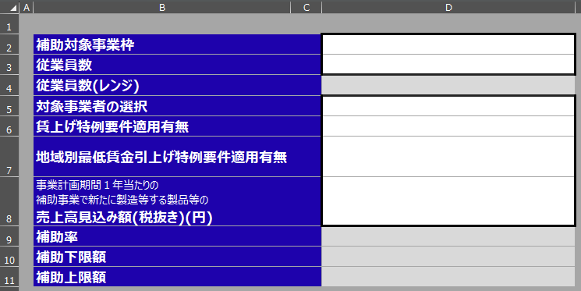

6

6

 |  |  |  | ・ | ➊～❺で入力した内容に応じて、補助率(D9)、補助下限額(D10)、補助上限額(D11)が自動で表示されます。
 |  |  |  | ・ | 「補助対象事業枠」と「対象事業者の選択」の内容に応じて、「賃上げ特例要件適用有無」及び
 |  |  |  |  | 「地域別最低賃金引上げ特例適用有無」の選択可否が異なります。
 |  |  |  | ・ | 詳細は、公募要領や応募申請ガイドを参照してください。
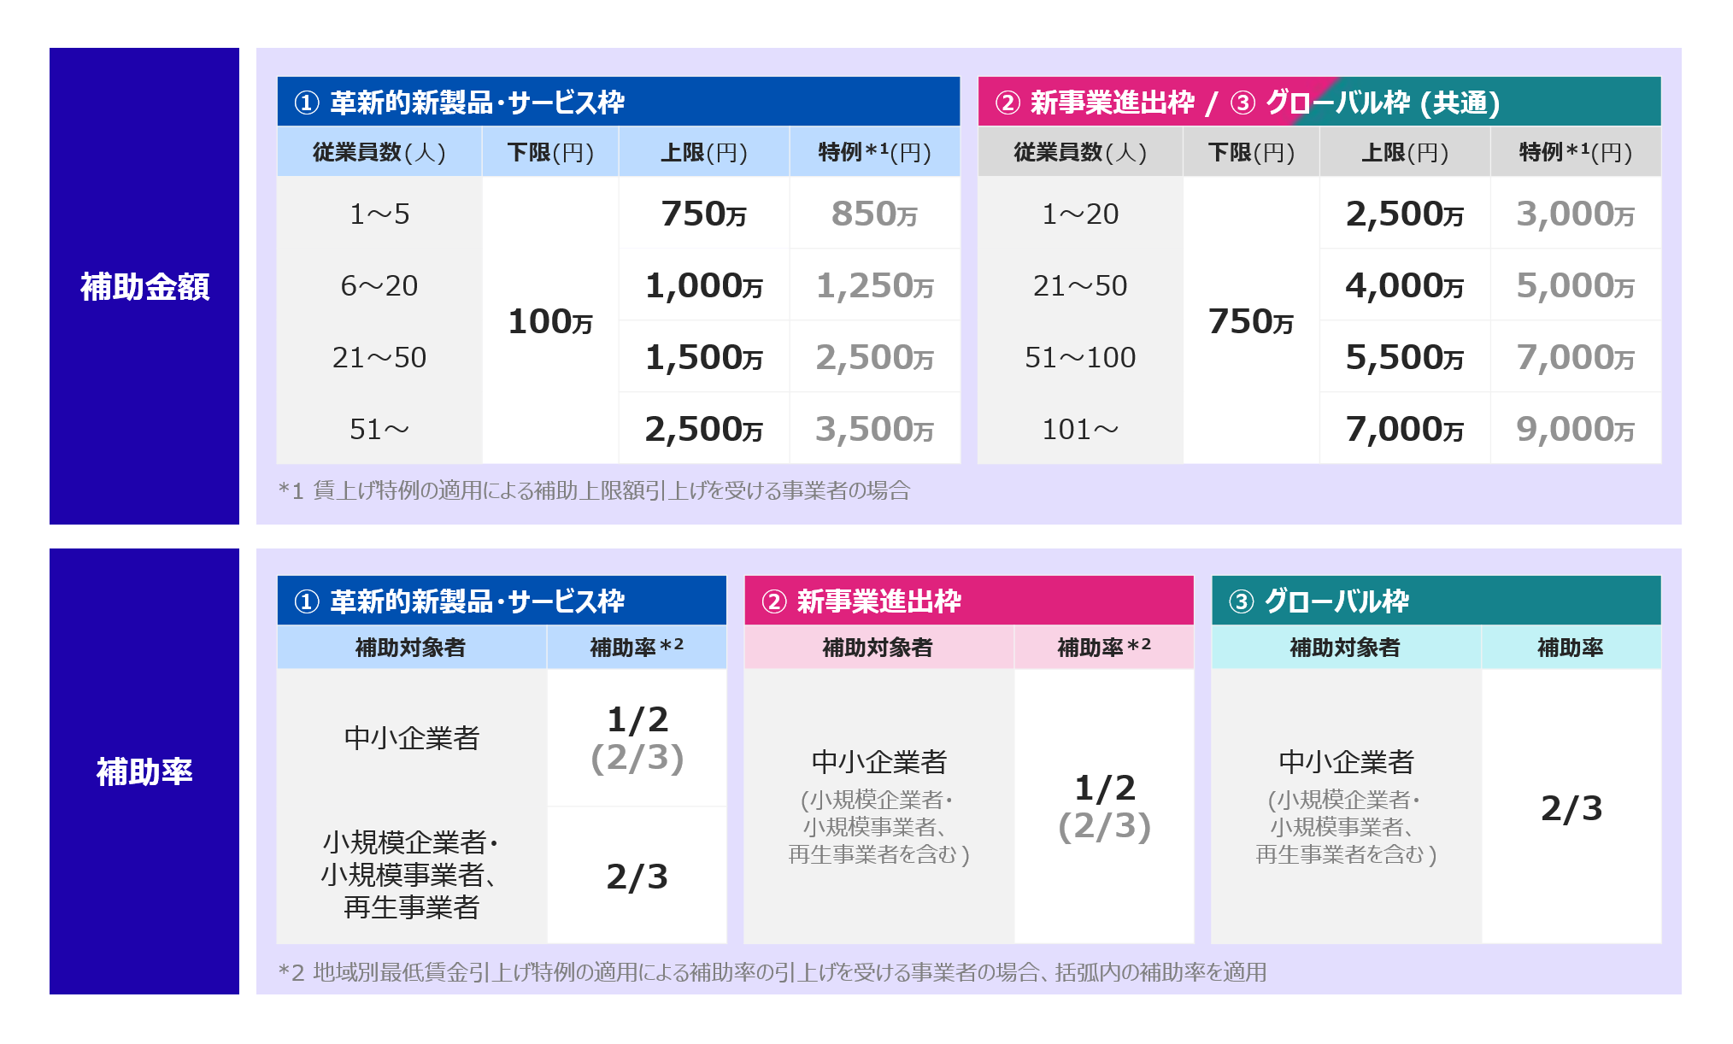

 |  |  |  |  | 革新的新製品・サービス枠
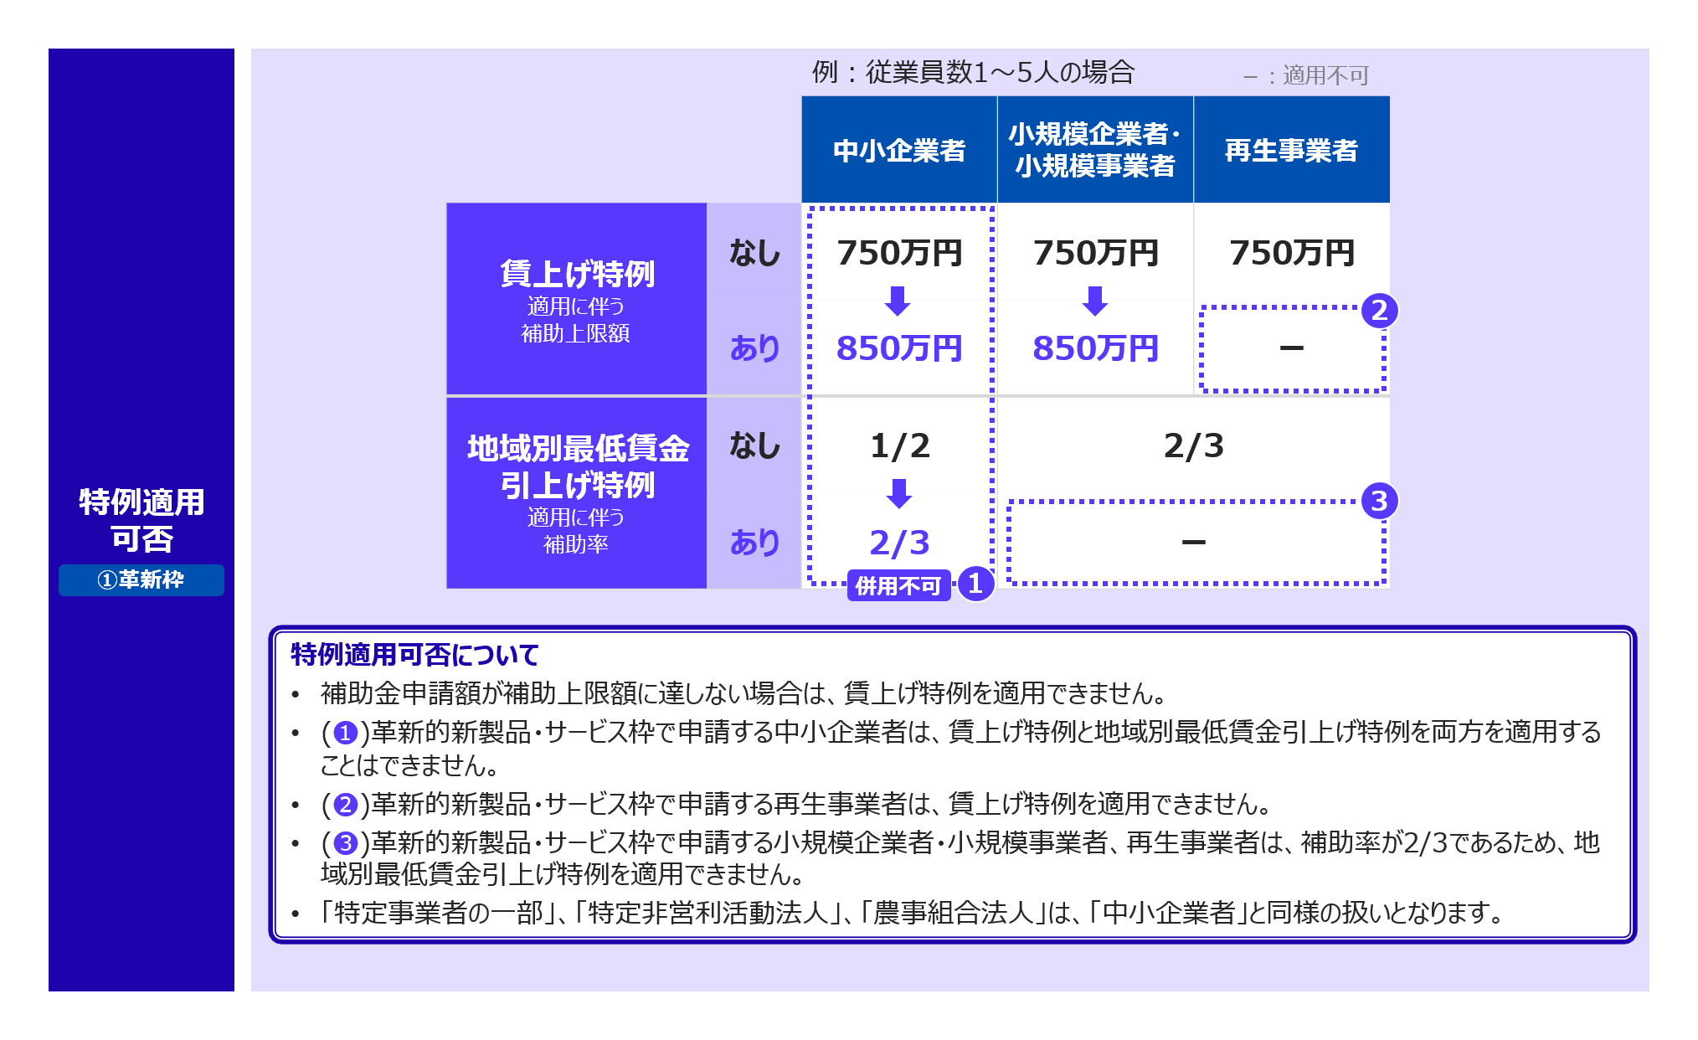

 |  |  |  |  | 新事業進出枠
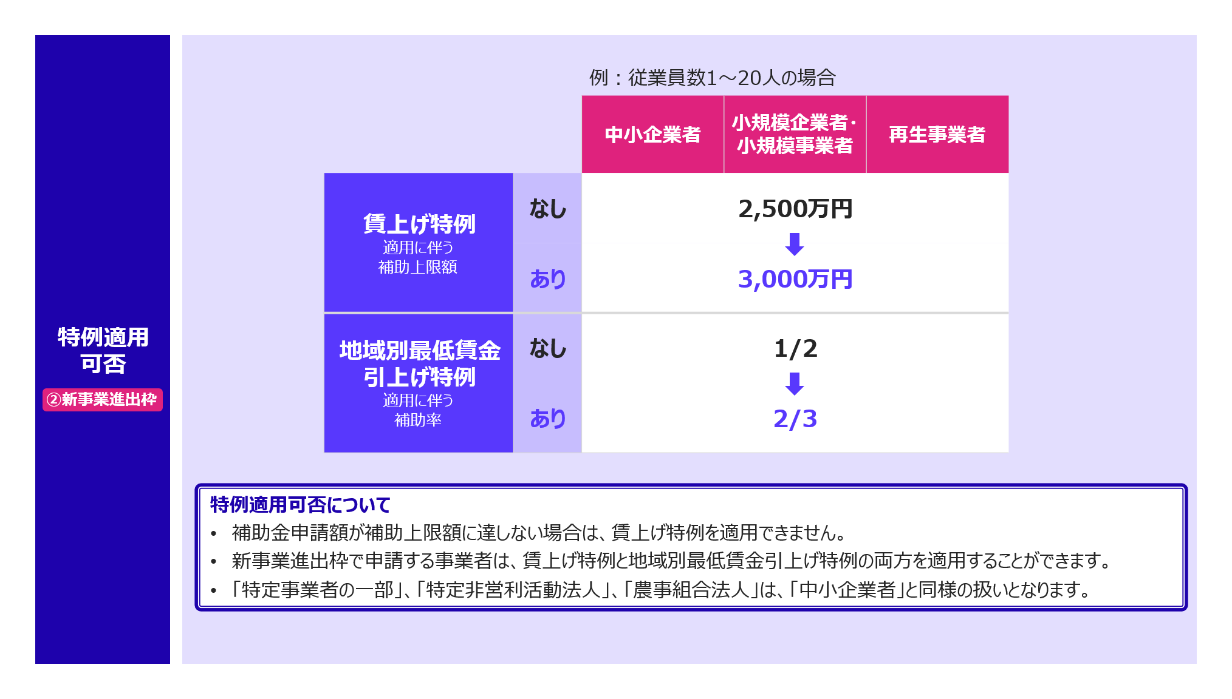

 |  |  |  |  | グローバル枠
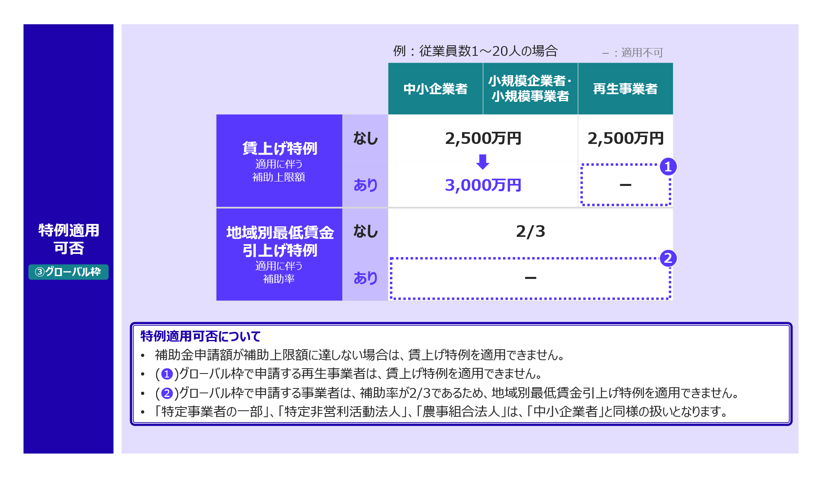

 |  | ➐ | 補助対象経費区分ごとの「品目数」(D15～D26)をプルダウンから選択してください。
 |  |  | ・ | 計上しない補助対象経費区分の品目数は"0"を選択してください。("(空白)"の場合は提出可否が"NG"になるのでご注意ください。)
 |  |  | ・ | 革新的新製品・サービス枠を選択した場合、「機械装置・システム構築費」は補助対象経費に含まれていなければなりません。
 |  |  | ・ | 新事業進出枠及びグローバル枠を選択した場合、「機械装置・システム構築費」または「建物費」のいずれかが
 |  |  |  | 補助対象経費に含まれていなければなりません。
 |  |  | ※ | 選択した品目数に応じて、下段にある詳細の表の入力項目が白塗りになります。
 |  |  | ※ | 選択した補助対象事業枠に応じて、補助対象外となる経費区分はグレーアウトされます。
 |  |  |  | 革新的新製品・サービス枠の場合、「建物費」、「海外旅費」、「通訳・翻訳費」は補助対象外です。
 |  |  |  | 新事業進出枠枠の場合、「海外旅費」、「通訳・翻訳費」は補助対象外です。

 |  | ➑ | 計上予定の品目について、下段にある詳細の表の「名称」(D列)(1,000文字以内)、「A 事業に要する経費(税込み)(円)」(E列)、
 |  |  | 「B 補助対象経費(税抜き)(円)」(F列)を入力してください。
 |  |  | ・ | 選択した品目数に対応する項目のみ入力してください。
 |  |  | ・ | 「A 事業に要する経費(税込み)(円)」(E列)は、各経費区分で計上する品目の取得に要する金額(税込)を入力してください。
 |  |  | ※ | 「C 補助金交付申請額(円)」(G列)は、「補助率」(D9)と「B 補助対象経費(税抜き)(円)」(F列)の値を基に自動計算されます。

 |  | ➒ | ➑で「B 補助対象経費(税抜き)(円)」(F列)を計上する場合、「積算基礎 補助対象経費」(H列)(1,000文字以内)
 |  |  | と「補助対象経費の必要性」(I列)(300文字以内)を入力してください。
 |  |  | ・ | 選択した品目数に対応する項目のみ入力してください。
 |  |  | ・ | 「<」、「>」、「&」、「"」、「'」の文字(半角)は使用不可です。使用する場合は、全角にするか、別の文字に置き換えて入力してください。
 |  |  | ・ | 「B 補助対象経費(税抜き)(円)」(F列)が0円の品目については入力不要です。

 |  | ❿ | 「合計 (A 事業に要する経費(円))」(E15～E26)を計上している補助対象経費区分について、上段にある概要の表の
 |  |  | 「積算基礎 補助対象経費(概要)」(H15～H26)(各1,000文字以内)、「積算基礎 補助対象外経費」(I15～I26)(各1,000文字以内)
 |  |  | を入力してください。
 |  |  | ・ | 「<」、「>」、「&」、「"」、「'」の文字(半角)は使用不可です。使用する場合は、全角にするか、別の文字に置き換えて入力してください。
 |  |  | ・ | 「合計 (A 事業に要する経費(円))」(E15～E26)が0円の補助対象経費区分については入力不要です。

 | ② 「資金調達表」シートの入力

 |  | ❶ | 「補助事業全体に要する経費調達」の表に、「事業に要する経費(円)」(C列)とその「資金の調達先」(D列)(各1,000文字以内)を記載してください。
 |  |  | ・ | 複数から資金を調達している場合、すべての調達先を記載してください。
 |  |  | ・ | 公租公課は補助対象外のため、「補助金を受けるまでの資金」の表に税抜きの額を半角数字で記載してください。
 |  |  |  | なお、税分は「補助事業全体に要する経費調達」の表の「補助金交付申請額」以外の区分に含めてください。
 |  |  | ・ | リース会社と共同申請をする場合、リースに要する経費は「補助金を受けるまでの資金」の表の「その他」(G6)に計上し、
 |  |  |  | 「その他の調達先」(H6)には「リース会社との共同申請」と記載してください。

 |  | ➋ | 「補助金を受けるまでの資金」の表に、「事業に要する経費(円)」(G列)とその「資金の調達先」(H列)(各1,000文字以内)を記載してください。
 |  |  | ・ | 複数から資金を調達している場合、全ての調達先を記載してください。

【検討用】補助対象予定経費
検討用フォーマット
補助対象事業枠
従業員数
従業員数(レンジ)
対象事業者の選択
賃上げ特例要件適用有無
地域別最低賃金引上げ特例要件適用有無
事業計画期間１年当たりの 補助事業で新たに製造等する製品等の 売上高見込み額(税抜き)(円)
補助率
補助下限額
補助上限額

検討用フォーマット
検討用フォーマット
検討用フォーマット
 |  | 概要
補助対象経費区分 |  | 品目数 | 合計 (A 事業に要する経費(円)) | 合計 (B 補助対象経費(円)) | 合計 (C 補助金交付申請額(円)) | 積算基礎 補助対象経費(概要) | 積算基礎 補助対象外経費
機械装置・システム構築費 |  |  | ¥0 | ¥0 | ¥0
建物費 |  |  | ¥0 | ¥0 | ¥0
運搬費 |  |  | ¥0 | ¥0 | ¥0
技術導入費 |  |  | ¥0 | ¥0 | ¥0
知的財産権等関連経費 |  |  | ¥0 | ¥0 | ¥0
外注費 |  |  | ¥0 | ¥0 | ¥0
専門家経費 |  |  | ¥0 | ¥0 | ¥0
クラウドサービス利用費 |  |  | ¥0 | ¥0 | ¥0
原材料費 |  |  | ¥0 | ¥0 | ¥0
広告宣伝・販売促進費 |  |  | ¥0 | ¥0 | ¥0
海外旅費 |  |  | ¥0 | ¥0 | ¥0
通訳・翻訳費 |  |  | ¥0 | ¥0 | ¥0
合計 |  |  | ¥0 | ¥0 | ¥0

検討用フォーマット
検討用フォーマット
検討用フォーマット
検討用フォーマット
検討用フォーマット
検討用フォーマット
検討用フォーマット
 |  | 詳細
補助対象経費区分 | No | 名称 | A 事業に要する経費(税込み)(円) | B 補助対象経費(税抜き)(円) | C 補助金交付申請額(円) | 積算基礎 補助対象経費 | 補助対象経費の必要性 | 内訳に含まれる経費の種類
機械装置・システム構築費 | 1 |  |  |  | -
 | 2 |  |  |  | -
 | 3 |  |  |  | -
 | 4 |  |  |  | -
 | 5 |  |  |  | -
建物費 | 1 |  |  |  | -
 | 2 |  |  |  | -
 | 3 |  |  |  | -
 | 4 |  |  |  | -
 | 5 |  |  |  | -
運搬費 | 1 |  |  |  | -
 | 2 |  |  |  | -
 | 3 |  |  |  | -
 | 4 |  |  |  | -
 | 5 |  |  |  | -
技術導入費 | 1 |  |  |  | -
補助対象経費上限額：上限額：補助対象経費総額(税抜き)の3分の1まで | 2 |  |  |  | -
 | 3 |  |  |  | -
 | 4 |  |  |  | -
 | 5 |  |  |  | -
知的財産権等関連経費 | 1 |  |  |  | -
補助対象経費上限額：上限額：補助対象経費総額(税抜き)の3分の1まで | 2 |  |  |  | -
 | 3 |  |  |  | -
 | 4 |  |  |  | -
 | 5 |  |  |  | -
外注費 | 1 |  |  |  | -
補助対象経費上限額：上限額：補助対象経費総額(税抜き)の4分の1まで | 2 |  |  |  | -
 | 3 |  |  |  | -
 | 4 |  |  |  | -
 | 5 |  |  |  | -
専門家経費 | 1 |  |  |  | -
補助対象経費上限額：上限額：補助対象経費総額(税抜き)の5分の1まで | 2 |  |  |  | -
 | 3 |  |  |  | -
 | 4 |  |  |  | -
 | 5 |  |  |  | -
クラウドサービス利用費 | 1 |  |  |  | -
 | 2 |  |  |  | -
 | 3 |  |  |  | -
 | 4 |  |  |  | -
 | 5 |  |  |  | -
原材料費 | 1 |  |  |  | -
 | 2 |  |  |  | -
 | 3 |  |  |  | -
 | 4 |  |  |  | -
 | 5 |  |  |  | -
広告宣伝・販売促進費 | 1 |  |  |  | -
補助上限額：事業計画機関1年あたりの補助事業で新たに製造等する製品等の売上高見込み額(税抜き)の5%まで | 2 |  |  |  | -
 | 3 |  |  |  | -
 | 4 |  |  |  | -
 | 5 |  |  |  | -
海外旅費 | 1 |  |  |  | -
補助対象経費上限額：補助対象経費総額(税抜き)の5分の1まで | 2 |  |  |  | -
 | 3 |  |  |  | -
 | 4 |  |  |  | -
 | 5 |  |  |  | -
通訳・翻訳費 | 1 |  |  |  | -
補助上限額：補助金交付申請額(税抜き)の30万円(税抜き)まで | 2 |  |  |  | -
 | 3 |  |  |  | -
 | 4 |  |  |  | -
 | 5 |  |  |  | -

【検討用】資金調達表
検討用フォーマット
検討用フォーマット
検討用フォーマット
検討用フォーマット
検討用フォーマット
補助事業全体に要する経費調達 |  |  | 補助金を受けるまでの資金(補助金交付申請額の内訳)
区分 | 事業に要する経費(円) | 資金の調達先 | 区分 | 事業に要する経費(円) | 資金の調達先
自己資金 |  |  | 自己資金
検討用フォーマット
検討用フォーマット
補助金交付申請額 | ¥0 |  | 借入金
借入金 |  |  | その他
その他 |  |  | 合計額 | ¥0
合計額 | ¥0

【解説】補助対象予定経費
選択した「補助対象事業枠」と「従業員数」の内容に応じて、「従業員数(レンジ)」を自動で表示します。
補助対象事業枠
従業員数
従業員数(レンジ)
対象事業者の選択
選択した「補助対象事業枠」、「対象事業者の選択」、「地域別最低賃金引上げ特例要件適用有無」の内容に応じて、「補助率」を自動で表示します。
賃上げ特例要件適用有無
地域別最低賃金引上げ特例要件適用有無
選択した「補助対象事業枠」、「対象事業者の選択」、「賃上げ特例要件適用有無」の内容に応じて、「補助上限額」を自動で表示します。
事業計画期間１年当たりの 補助事業で新たに製造等する製品等の 売上高見込み額(税抜き)(円)
「合計 (A 事業に要する経費(円))」を計上している補助対象経費区分について、「積算基礎 補助対象経費(概要)」各1,000文字以内)を入力してください。
「合計 (A 事業に要する経費(円))」を計上している補助対象経費区分について、「積算基礎 補助対象外経費」各1,000文字以内)を入力してください。
補助率
各経費区分の「A 事業に要する経費(税込み)」の合計値を自動で表示します。
各経費区分の「B 補助対象経費(税込み)」の合計値を自動で表示します。
各経費区分の「C 補助金交付申請額(税込み)」の合計値を自動で表示します。
補助下限額
選択した「補助対象事業枠」の内容に応じて、「補助下限額」を自動で表示します。
補助上限額

革新的新製品・サービス枠を選択した場合、「機械装置・システム構築費」、新事業進出枠及びグローバル枠を選択した場合、「機械装置・システム構築費」または「建物費」のいずれかが補助対象経費に含まれていなければなりません。
補助対象となる機械装置等は、単価10万円(税抜き)以上のものとします。
 |  | 概要
補助対象経費区分 |  | 品目数 | 合計 (A 事業に要する経費(円)) | 合計 (B 補助対象経費(円)) | 合計 (C 補助金交付申請額(円)) | 積算基礎 補助対象経費(概要) | 積算基礎 補助対象外経費
機械装置・システム構築費 |  |  | ¥0 | ¥0 | ¥0
新事業進出枠及びグローバル枠を選択した場合、「機械装置・システム構築費」または「建物費」のいずれかが補助対象経費に含まれていなければなりません。
建物費 |  |  | ¥0 | ¥0 | ¥0
運搬費 |  |  | ¥0 | ¥0 | ¥0
技術導入費 |  |  | ¥0 | ¥0 | ¥0
知的財産権等関連経費 |  |  | ¥0 | ¥0 | ¥0
外注費 |  |  | ¥0 | ¥0 | ¥0
専門家経費 |  |  | ¥0 | ¥0 | ¥0
クラウドサービス利用費 |  |  | ¥0 | ¥0 | ¥0
原材料費 |  |  | ¥0 | ¥0 | ¥0
広告宣伝・販売促進費 |  |  | ¥0 | ¥0 | ¥0
海外旅費 |  |  | ¥0 | ¥0 | ¥0
「機械装置・システム構築費」を計上する場合は、各品目のうち内訳に含まれる経費の種類を、「機械装置のみ」、「システム構築費のみ」、「機械装置・システム構築の両方」から選択してください。
通訳・翻訳費 |  |  | ¥0 | ¥0 | ¥0
「A 事業に要する経費(税込み)(円)」は、各経費区分で計上する品目(E列)の取得に要する金額(税込み)を入力してください。
「C 補助金交付申請額(円)」は、「補助率」と「B 補助対象経費(税抜き)(円)」の値を基に自動計算されます。
B補助対象経費の内訳(詳細、単価×数量等)を記載してください。原材料費を計上する場合は、「積算基礎 補助対象経費」に製造等する試作品の内容を具体的に記載してください。
合計 |  |  | ¥0 | ¥0 | ¥0

 |  | 詳細
補助対象経費区分 | No | 名称 | A 事業に要する経費(税込み)(円) | B 補助対象経費(税抜き)(円) | C 補助金交付申請額(円) | 積算基礎 補助対象経費 | 補助対象経費の必要性 | 内訳に含まれる経費の種類
機械装置・システム構築費 | 1
 | 2
 | 3
 | 4
 | 5
建物費 | 1 |  |  |  | -
 | 2 |  |  |  | -
 | 3 |  |  |  | -
 | 4 |  |  |  | -
 | 5 |  |  |  | -
運搬費 | 1
 | 2 |  |  |  | -
 | 3 |  |  |  | -
 | 4 |  |  |  | -
 | 5 |  |  |  | -
技術導入費 | 1 |  |  |  | -
補助対象経費上限額：上限額：補助対象経費総額(税抜き)の3分の1まで | 2 |  |  |  | -
 | 3 |  |  |  | -
 | 4 |  |  |  | -
 | 5 |  |  |  | -
知的財産権等関連経費 | 1
補助対象経費上限額：上限額：補助対象経費総額(税抜き)の3分の1まで | 2 |  |  |  | -
 | 3 |  |  |  | -
 | 4 |  |  |  | -
 | 5 |  |  |  | -
外注費 | 1 |  |  |  | -
補助対象経費上限額：上限額：補助対象経費総額(税抜き)の4分の1まで | 2 |  |  |  | -
 | 3 |  |  |  | -
 | 4 |  |  |  | -
 | 5 |  |  |  | -
専門家経費 | 1
補助対象経費上限額：上限額：補助対象経費総額(税抜き)の5分の1まで | 2 |  |  |  | -
 | 3 |  |  |  | -
 | 4 |  |  |  | -
 | 5 |  |  |  | -
クラウドサービス利用費 | 1 |  |  |  | -
 | 2 |  |  |  | -
 | 3 |  |  |  | -
 | 4 |  |  |  | -
 | 5 |  |  |  | -
原材料費 | 1
 | 2 |  |  |  | -
 | 3 |  |  |  | -
 | 4 |  |  |  | -
 | 5 |  |  |  | -
広告宣伝・販売促進費 | 1
補助上限額：事業計画機関1年あたりの補助事業で新たに製造等する製品等の売上高見込み額(税抜き)の5%まで | 2 |  |  |  | -
 | 3 |  |  |  | -
 | 4 |  |  |  | -
 | 5 |  |  |  | -
海外旅費 | 1 |  |  |  | -
補助対象経費上限額：補助対象経費総額(税抜き)の5分の1まで | 2 |  |  |  | -
 | 3 |  |  |  | -
 | 4 |  |  |  | -
 | 5 |  |  |  | -
通訳・翻訳費 | 1 |  |  |  | -
補助上限額：補助金交付申請額(税抜き)の30万円(税抜き)まで | 2 |  |  |  | -
 | 3 |  |  |  | -
 | 4 |  |  |  | -
 | 5 |  |  |  | -

【解説】資金調達表
「補助金交付申請額」は補助金を受けるまでの資金の「合計額」を自動で表示します。
・複数から資金を調達している場合、すべての調達先を記載してください。
補助事業全体に要する経費調達 |  |  | 補助金を受けるまでの資金(補助金交付申請額の内訳)
区分 | 事業に要する経費(円) | 資金の調達先 | 区分 | 事業に要する経費(円) | 資金の調達先
自己資金 |  |  | 自己資金
・複数から資金を調達している場合、すべての調達先を記載してください。
補助金交付申請額 | ¥0 |  | 借入金
借入金 |  |  | その他
公租公課は補助対象外のため、「補助金を受けるまでの資金」の表に税抜きの額を半角数字で記載してください。なお、税分は「補助事業全体に要する経費調達」の表の「補助金交付申請額」以外の区分に含めてください。
その他 |  |  | 合計額 | ¥0
「合計額」は、「自己資金」、「補助金交付申請額」、「借入金」、「その他」の合計値を自動で算出し、表示します。
リース会社と共同申請をする場合、リースに要する経費は「補助金を受けるまでの資金」の表の「その他」(G6)に計上し、「その他の調達先」(H6)には「リース会社との共同申請」と記載してください。
合計額 | ¥0

